API
 |  |  |  | 높이 조사
No | API종류 | 업체 | 유료/무료 | 서비스
1 | dapi.kakao.com/v2/maps/sdk.js?appkey=# | Kakao Maps API | 1일 300,000회 사용 가능 | 좌표값 소수(6) | kakao.maps.LatLng(37.537183, 127.005454) ///// bounds "((33.44843745687413, 126.56798357402302), (33.452964008206735, 126.57333898904454))"
 |  | https://developers.kakao.com |  | Drawing Lib -반경/자전거/도보
 |  |  |  | 글로벌 맵 여부(X)
 |  |  |  | 마커그리기 다수
 |  |  |  | 위치에 컨텐츠 표시
 |  |  |  | 로드뷰
 |  |  |  | 웹/모바일
 |  |  |  | 키워드 검색

2 |  | Naver geolocation api | O | 글로벌 맵 여부(X)
 |  | https://guide.ncloud-docs.com/docs/geolocation-overview

3 |  | HTML5 API
 |  | http://www.tcpschool.com/html/html5_api_geolocation

4 |  | Mozilla Geolocation API | X? | Latitude: 37.50610976818414 / Longitude: 126.98016160978005
 |  | https://developer.mozilla.org/ko/docs/Web/API/GeolocationCoordinates/accuracy |  | 오차범위(신뢰수준 95%)를 미터로 나타낸 양의 double입니다.
 |  | https://w3c.github.io/geolocation-api/#latitude-longitude-and-accuracy-attributes |  | 속도
 |  | w3 geolocation api
 |  | https://www.w3.org/TR/geolocation/

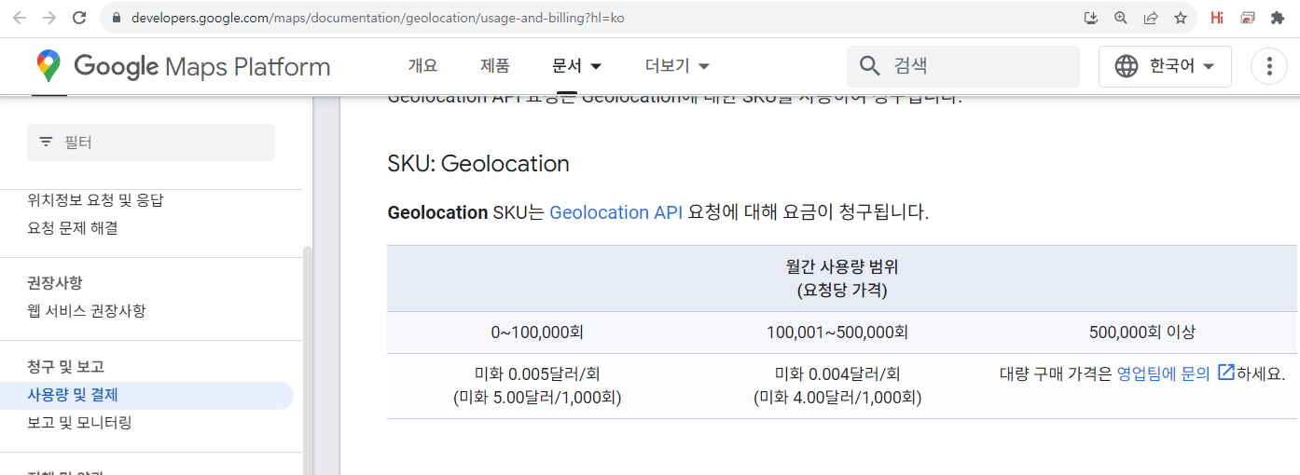
5 |  | google map platform / api | O
 |  | https://developers.google.com/maps?hl=ko

